Descriptif
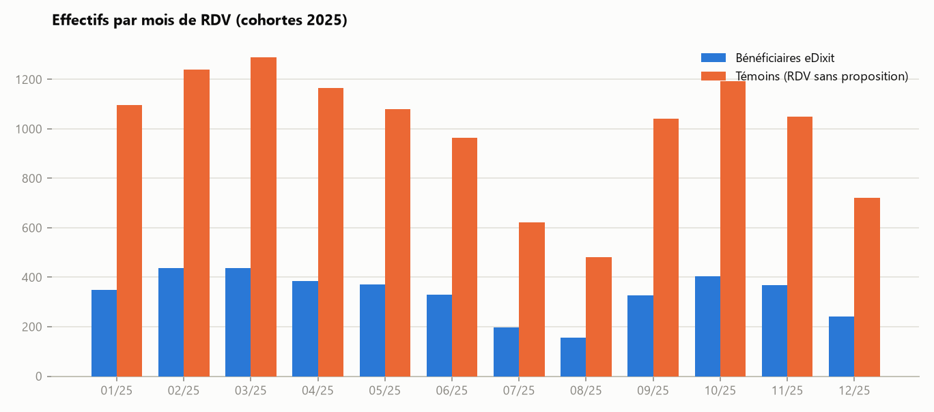
Profil des deux populations
Avant appariement — l'écart entre colonnes illustre le biais de sélection que le matching corrige.

Indicateur | Bénéficiaires | Témoins | Écart | Mois de RDV | Bénéficiaires | Témoins
Effectif | 4,000.0 | 11,940.0 | -7,940.0 | 2025-01 | 348 | 1,097
Âge moyen | 45.1 | 50.2 | -5.2 | 2025-02 | 437 | 1,239
% Femmes | 48.4 | 49.7 | -1.2 | 2025-03 | 436 | 1,289
Ancienneté moyenne (années) | 14.0 | 14.0 | 0.0 | 2025-04 | 385 | 1,165
% segment Patrimonial | 14.8 | 10.4 | 4.4 | 2025-05 | 370 | 1,079
% profil Digital | 44.4 | 30.0 | 14.4 | 2025-06 | 330 | 965
ENCOURS_CREDIT moyen à M | 7,319.0 | 6,282.0 | 1,038.0 | 2025-07 | 196 | 623
ENCOURS_DAV moyen à M | 5,056.0 | 4,726.0 | 330.0 | 2025-08 | 156 | 480
ENCOURS_EPARGNE moyen à M | 21,657.0 | 19,907.0 | 1,750.0 | 2025-09 | 328 | 1,040
FLUX_ENTRANTS moyen à M | 2,455.0 | 2,453.0 | 1.0 | 2025-10 | 403 | 1,192
NB_CONNEXIONS_DIGITALES moyen à M | 14.0 | 11.0 | 2.0 | 2025-11 | 369 | 1,049
NB_PRODUITS moyen à M | 3.0 | 3.0 | 0.0 | 2025-12 | 242 | 722

Trajectoires
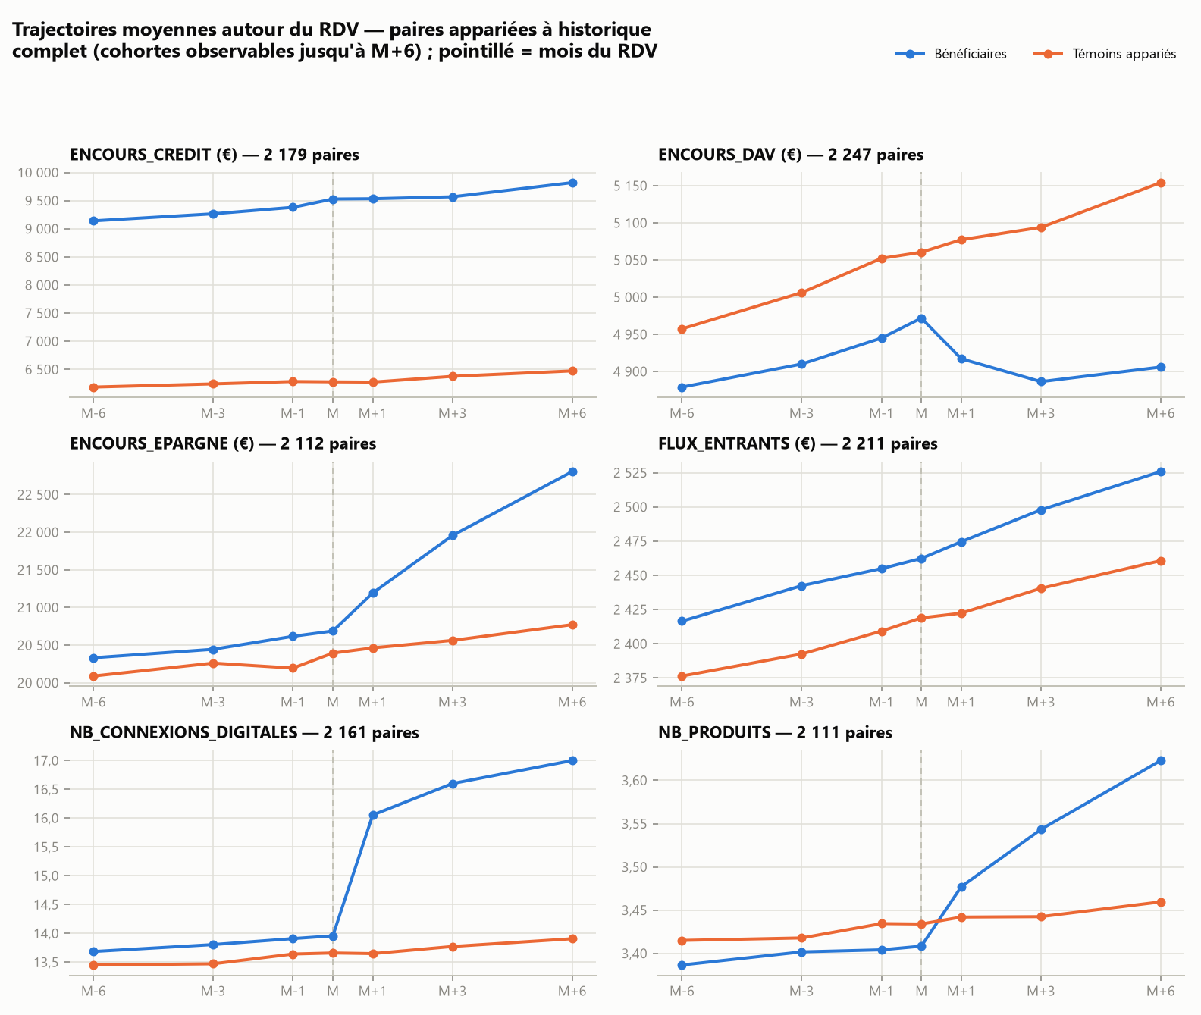
Trajectoires moyennes M-6 → M+6
Échantillon apparié : les courbes pré-RDV quasi parallèles valident la comparaison ; l'écart qui s'ouvre après M mesure visuellement l'effet.

Cohortes
Analyse de cohortes par mois de RDV
Indice base 100 au mois du RDV. « n.d. » : horizon non encore observable (données arrêtées à décembre 2025).

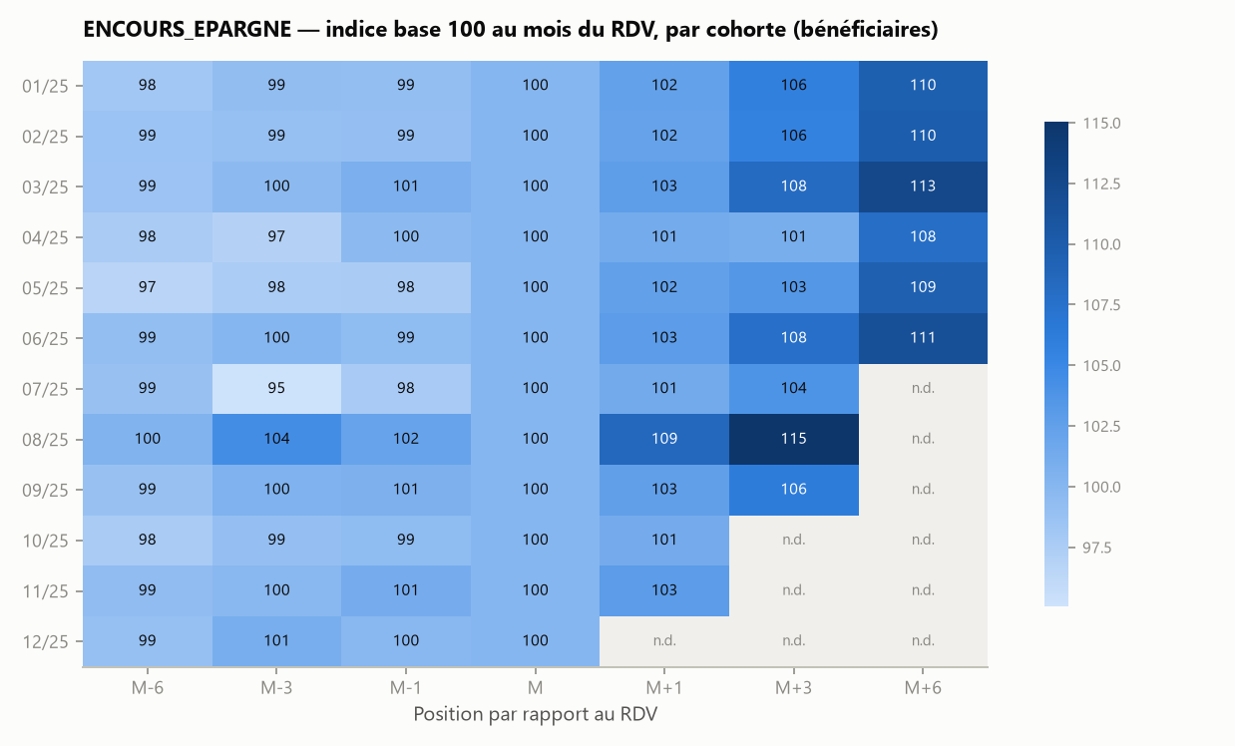

ENCOURS_CREDIT — indice base 100 à M
Cohorte | M-6 | M-3 | M-1 | M | M+1 | M+3 | M+6
2025-01 | 99.2 | 100.6 | 100.3 | 100.0 | 99.3 | 100.2 | 101.3
2025-02 | 98.9 | 99.8 | 89.1 | 100.0 | 100.4 | 101.2 | 101.6
2025-03 | 94.0 | 96.7 | 98.6 | 100.0 | 100.6 | 100.6 | 104.5
2025-04 | 98.4 | 100.1 | 99.3 | 100.0 | 98.2 | 99.1 | 100.0
2025-05 | 99.1 | 101.8 | 102.0 | 100.0 | 99.9 | 100.1 | 99.8
2025-06 | 97.1 | 99.7 | 100.5 | 100.0 | 99.7 | 100.2 | 103.6
2025-07 | 95.6 | 95.6 | 96.3 | 100.0 | 98.5 | 100.7
2025-08 | 100.8 | 102.1 | 105.0 | 100.0 | 102.2 | 102.2
2025-09 | 97.0 | 96.1 | 98.3 | 100.0 | 99.4 | 99.5
2025-10 | 96.3 | 100.2 | 99.1 | 100.0 | 98.7
2025-11 | 98.0 | 98.6 | 102.1 | 100.0 | 100.3
2025-12 | 99.3 | 97.4 | 95.6 | 100.0

ENCOURS_DAV — indice base 100 à M
Cohorte | M-6 | M-3 | M-1 | M | M+1 | M+3 | M+6
2025-01 | 98.5 | 98.2 | 99.2 | 100.0 | 98.9 | 97.8 | 98.7
2025-02 | 97.6 | 98.8 | 99.5 | 100.0 | 99.0 | 98.7 | 98.7
2025-03 | 98.1 | 98.3 | 99.3 | 100.0 | 98.6 | 98.5 | 98.5
2025-04 | 97.5 | 98.8 | 99.0 | 100.0 | 98.2 | 98.1 | 97.9
2025-05 | 98.2 | 99.0 | 99.2 | 100.0 | 99.6 | 98.5 | 98.7
2025-06 | 96.8 | 99.4 | 100.1 | 100.0 | 99.0 | 97.9 | 99.6
2025-07 | 98.0 | 99.6 | 100.3 | 100.0 | 100.0 | 98.7
2025-08 | 98.6 | 98.8 | 100.4 | 100.0 | 98.9 | 98.8
2025-09 | 98.2 | 99.0 | 100.0 | 100.0 | 98.2 | 97.7
2025-10 | 99.5 | 99.2 | 99.7 | 100.0 | 98.5
2025-11 | 99.3 | 99.4 | 99.2 | 100.0 | 98.1
2025-12 | 98.9 | 98.4 | 99.2 | 100.0

ENCOURS_EPARGNE — indice base 100 à M
Cohorte | M-6 | M-3 | M-1 | M | M+1 | M+3 | M+6
2025-01 | 98.1 | 99.2 | 99.2 | 100.0 | 102.3 | 105.8 | 109.6
2025-02 | 98.6 | 98.9 | 99.0 | 100.0 | 102.3 | 105.6 | 109.9
2025-03 | 98.5 | 99.7 | 100.8 | 100.0 | 102.8 | 108.2 | 112.5
2025-04 | 97.7 | 96.9 | 99.7 | 100.0 | 101.3 | 100.9 | 107.8
2025-05 | 96.6 | 97.6 | 97.6 | 100.0 | 102.5 | 103.5 | 109.5
2025-06 | 99.2 | 100.0 | 99.4 | 100.0 | 102.9 | 107.7 | 111.5
2025-07 | 98.7 | 95.1 | 97.7 | 100.0 | 101.4 | 103.8
2025-08 | 100.4 | 104.4 | 102.2 | 100.0 | 108.6 | 115.1
2025-09 | 98.8 | 100.5 | 100.7 | 100.0 | 102.5 | 106.2
2025-10 | 97.7 | 99.0 | 99.4 | 100.0 | 101.2
2025-11 | 99.3 | 99.9 | 101.1 | 100.0 | 102.9
2025-12 | 98.9 | 101.0 | 99.8 | 100.0

FLUX_ENTRANTS — indice base 100 à M
Cohorte | M-6 | M-3 | M-1 | M | M+1 | M+3 | M+6
2025-01 | 97.8 | 99.1 | 99.3 | 100.0 | 99.2 | 100.6 | 101.9
2025-02 | 98.0 | 99.9 | 100.3 | 100.0 | 101.0 | 102.3 | 103.1
2025-03 | 98.2 | 99.0 | 99.7 | 100.0 | 100.5 | 101.2 | 102.7
2025-04 | 99.0 | 99.7 | 100.2 | 100.0 | 101.5 | 102.2 | 103.2
2025-05 | 98.2 | 98.9 | 100.0 | 100.0 | 100.6 | 101.5 | 102.4
2025-06 | 97.5 | 98.5 | 98.7 | 100.0 | 100.0 | 101.2 | 102.1
2025-07 | 98.7 | 99.3 | 99.2 | 100.0 | 100.3 | 101.6
2025-08 | 96.7 | 97.9 | 98.4 | 100.0 | 98.7 | 100.7
2025-09 | 98.2 | 99.4 | 100.0 | 100.0 | 99.9 | 101.1
2025-10 | 98.6 | 99.6 | 100.0 | 100.0 | 100.7
2025-11 | 98.5 | 99.0 | 100.1 | 100.0 | 101.5
2025-12 | 98.8 | 99.0 | 99.2 | 100.0

NB_CONNEXIONS_DIGITALES — indice base 100 à M
Cohorte | M-6 | M-3 | M-1 | M | M+1 | M+3 | M+6
2025-01 | 98.7 | 99.0 | 99.5 | 100.0 | 115.1 | 119.0 | 121.6
2025-02 | 98.2 | 99.4 | 99.9 | 100.0 | 115.0 | 118.6 | 121.9
2025-03 | 98.2 | 100.1 | 100.3 | 100.0 | 115.7 | 119.5 | 121.4
2025-04 | 98.0 | 98.2 | 99.4 | 100.0 | 115.0 | 118.6 | 122.0
2025-05 | 97.9 | 98.7 | 99.6 | 100.0 | 114.7 | 119.5 | 121.7
2025-06 | 97.4 | 97.7 | 99.5 | 100.0 | 115.4 | 119.4 | 122.8
2025-07 | 98.7 | 99.4 | 99.4 | 100.0 | 115.0 | 119.5
2025-08 | 99.2 | 99.9 | 100.3 | 100.0 | 115.3 | 119.7
2025-09 | 98.6 | 98.4 | 99.4 | 100.0 | 115.1 | 119.0
2025-10 | 98.2 | 99.9 | 99.5 | 100.0 | 114.3
2025-11 | 97.8 | 98.1 | 98.7 | 100.0 | 114.9
2025-12 | 98.9 | 99.9 | 100.6 | 100.0

NB_PRODUITS — indice base 100 à M
Cohorte | M-6 | M-3 | M-1 | M | M+1 | M+3 | M+6
2025-01 | 99.9 | 99.9 | 99.8 | 100.0 | 102.2 | 103.9 | 108.1
2025-02 | 99.2 | 99.6 | 99.9 | 100.0 | 102.0 | 103.8 | 106.2
2025-03 | 99.3 | 99.3 | 99.3 | 100.0 | 101.7 | 103.9 | 106.2
2025-04 | 99.5 | 100.0 | 99.9 | 100.0 | 102.0 | 104.5 | 105.4
2025-05 | 100.0 | 99.9 | 100.2 | 100.0 | 102.1 | 103.9 | 106.1
2025-06 | 99.4 | 99.3 | 99.9 | 100.0 | 102.1 | 104.0 | 105.3
2025-07 | 99.3 | 98.5 | 99.4 | 100.0 | 102.2 | 105.3
2025-08 | 99.2 | 99.5 | 100.0 | 100.0 | 103.8 | 104.6
2025-09 | 100.1 | 100.0 | 99.6 | 100.0 | 101.7 | 104.6
2025-10 | 100.2 | 100.0 | 100.3 | 100.0 | 102.4
2025-11 | 99.0 | 99.2 | 99.8 | 100.0 | 102.2
2025-12 | 99.7 | 100.4 | 99.8 | 100.0

Matching
Appariement par score de propension
Modèle logistique (AUC = 0.67), appariement 1:1 sans remise, exact sur le mois de RDV, caliper = 0.13 sur le logit. 3979 paires formées (99 % des bénéficiaires).

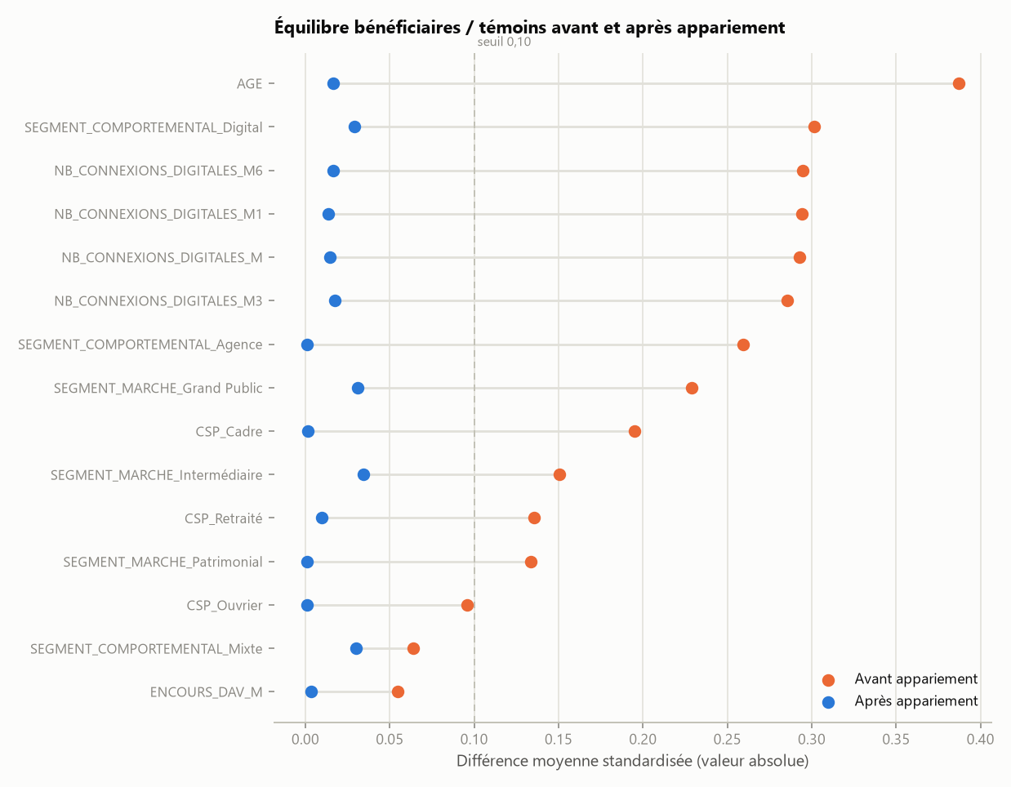
 | Différences moyennes standardisées
 | Variable | SMD avant | SMD après
 | AGE | 0.39 | 0.02
 | SEGMENT_COMPORTEMENTAL_Digital | 0.30 | 0.03
 | NB_CONNEXIONS_DIGITALES_M6 | 0.30 | 0.02
 | NB_CONNEXIONS_DIGITALES_M1 | 0.29 | 0.01
 | NB_CONNEXIONS_DIGITALES_M | 0.29 | 0.02
 | NB_CONNEXIONS_DIGITALES_M3 | 0.29 | 0.02
 | SEGMENT_COMPORTEMENTAL_Agence | 0.26 | 0.00
 | SEGMENT_MARCHE_Grand Public | 0.23 | 0.03
 | CSP_Cadre | 0.20 | 0.00
 | SEGMENT_MARCHE_Intermédiaire | 0.15 | 0.03
 | CSP_Retraité | 0.14 | 0.01
 | SEGMENT_MARCHE_Patrimonial | 0.13 | 0.00
 | CSP_Ouvrier | 0.10 | 0.00
 | SEGMENT_COMPORTEMENTAL_Mixte | 0.06 | 0.03
 | ENCOURS_DAV_M | 0.06 | 0.00
 | ENCOURS_DAV_M3 | 0.05 | 0.00
 | ENCOURS_DAV_M1 | 0.05 | 0.00
 | ENCOURS_DAV_M6 | 0.05 | 0.00
 | ENCOURS_EPARGNE_M6 | 0.04 | 0.01
 | ENCOURS_EPARGNE_M | 0.04 | 0.01
 | ENCOURS_EPARGNE_M3 | 0.04 | 0.01
 | CSP_Profession intermédiaire | 0.04 | 0.01
 | ENCOURS_EPARGNE_M1 | 0.04 | 0.01
 | CSP_Employé | 0.03 | 0.01
 | REGION_Sud-Est | 0.03 | 0.01
 | SEXE_M | 0.03 | 0.00
 | SEXE_F | 0.03 | 0.00
 | REGION_Île-de-France | 0.02 | 0.00
 | CSP_Sans activité | 0.02 | 0.02
 | REGION_Nord-Ouest | 0.02 | 0.01
 | REGION_Centre | 0.01 | 0.01
 | ENCOURS_CREDIT_M1 | 0.01 | 0.01
 | NB_PRODUITS_M3 | 0.01 | 0.01
 | ENCOURS_CREDIT_M | 0.01 | 0.01
 | ENCOURS_CREDIT_M6 | 0.01 | 0.01
 | ENCOURS_CREDIT_M3 | 0.01 | 0.01
 | REGION_Sud-Ouest | 0.01 | 0.02
 | NB_PRODUITS_M6 | 0.01 | 0.00
 | NB_PRODUITS_M1 | 0.01 | 0.01
 | FLUX_ENTRANTS_M3 | 0.01 | 0.03
 | NB_PRODUITS_M | 0.01 | 0.00
 | REGION_Nord-Est | 0.00 | 0.01
 | FLUX_ENTRANTS_M1 | 0.00 | 0.03
 | ANCIENNETE_ANNEES | 0.00 | 0.01
 | FLUX_ENTRANTS_M | 0.00 | 0.03
 | FLUX_ENTRANTS_M6 | 0.00 | 0.03

Impact (DiD)
Effet net par variable et horizon
Différence de différences sur paires appariées ; IC à 95 % ; * = significatif à 5 %.

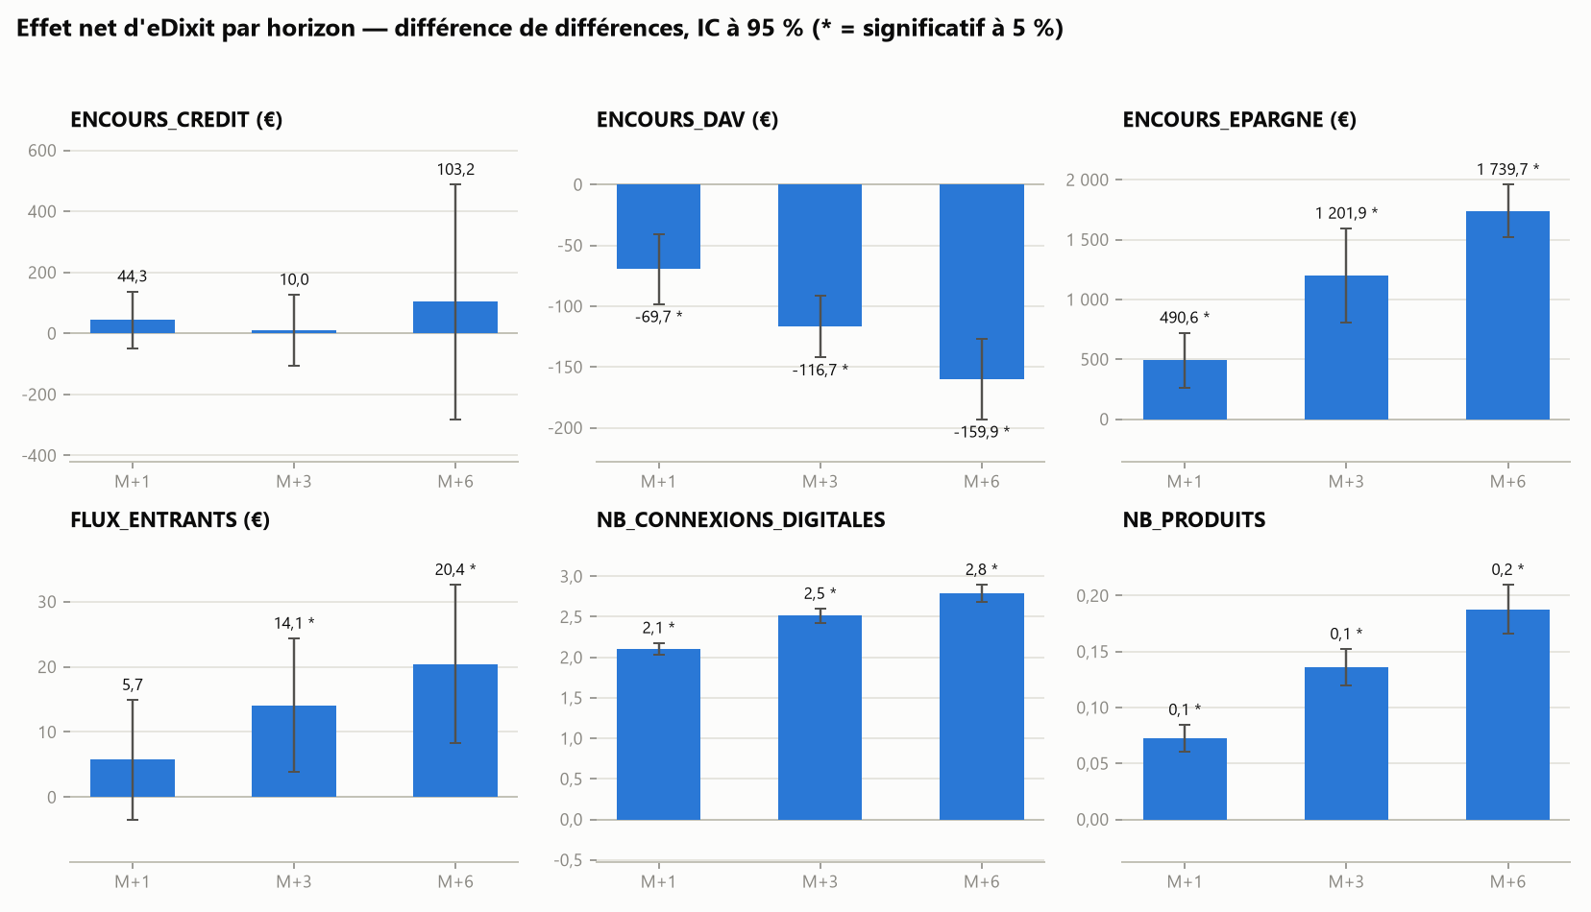

Variable | Horizon | N paires | Effet | IC95 bas | IC95 haut | Effet relatif (%) | p-value | Significatif (5 %)
ENCOURS_CREDIT | M+1 | 3,738 | 44.3 | -48.9 | 137.5 | 0.59 | 0.3517 | Non
ENCOURS_CREDIT | M+3 | 2,969 | 10.0 | -106.8 | 126.8 | 0.12 | 0.8670 | Non
ENCOURS_CREDIT | M+6 | 2,271 | 103.2 | -281.3 | 487.7 | 1.10 | 0.5987 | Non
ENCOURS_DAV | M+1 | 3,703 | -69.7 | -98.2 | -41.1 | -1.38 | 0.0000 | Oui
ENCOURS_DAV | M+3 | 2,969 | -116.7 | -142.0 | -91.3 | -2.34 | 0.0000 | Oui
ENCOURS_DAV | M+6 | 2,295 | -159.9 | -193.0 | -126.9 | -3.21 | 0.0000 | Oui
ENCOURS_EPARGNE | M+1 | 3,694 | 490.6 | 259.6 | 721.5 | 2.28 | 0.0000 | Oui
ENCOURS_EPARGNE | M+3 | 2,931 | 1,201.9 | 810.3 | 1,593.5 | 5.62 | 0.0000 | Oui
ENCOURS_EPARGNE | M+6 | 2,274 | 1,739.7 | 1,520.1 | 1,959.4 | 8.29 | 0.0000 | Oui
FLUX_ENTRANTS | M+1 | 3,649 | 5.7 | -3.4 | 14.9 | 0.23 | 0.2190 | Non
FLUX_ENTRANTS | M+3 | 2,969 | 14.1 | 3.9 | 24.4 | 0.57 | 0.0070 | Oui
FLUX_ENTRANTS | M+6 | 2,295 | 20.4 | 8.3 | 32.6 | 0.83 | 0.0010 | Oui
NB_CONNEXIONS_DIGITALES | M+1 | 3,738 | 2.1 | 2.0 | 2.2 | 15.18 | 0.0000 | Oui
NB_CONNEXIONS_DIGITALES | M+3 | 2,934 | 2.5 | 2.4 | 2.6 | 18.17 | 0.0000 | Oui
NB_CONNEXIONS_DIGITALES | M+6 | 2,271 | 2.8 | 2.7 | 2.9 | 20.09 | 0.0000 | Oui
NB_PRODUITS | M+1 | 3,693 | 0.1 | 0.1 | 0.1 | 2.13 | 0.0000 | Oui
NB_PRODUITS | M+3 | 2,905 | 0.1 | 0.1 | 0.2 | 3.98 | 0.0000 | Oui
NB_PRODUITS | M+6 | 2,243 | 0.2 | 0.2 | 0.2 | 5.52 | 0.0000 | Oui

